Arkusz1
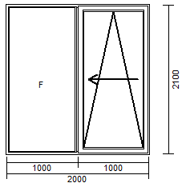

 | 1500 | 1700 | 1800 | 1900 | 2000 | 2100 | 2200 | 2300 | 2400 | 2500 | 2600 | 2700 | 2800 | 2900 | 3000
1700 | 4127 | 4127 | 4172 | 4223 | 4287 | 4387 | 4463 | 4520 | 4571 | 4634 | 4767 | 4851 | 4911 | 4993 | 5035
1800 | 4127 | 4127 | 4172 | 4223 | 4287 | 4387 | 4463 | 4520 | 4571 | 4634 | 4767 | 4851 | 4911 | 4993 | 5035
1900 | 4127 | 4127 | 4172 | 4223 | 4287 | 4387 | 4463 | 4520 | 4571 | 4634 | 4767 | 4851 | 4911 | 4993 | 5035
2000 | 4212 | 4212 | 4258 | 4312 | 4378 | 4476 | 4551 | 4616 | 4678 | 4742 | 4871 | 4956 | 5018 | 5104 | 5162
2100 | 4283 | 4283 | 4334 | 4389 | 4456 | 4554 | 4631 | 4698 | 4767 | 4833 | 4962 | 5047 | 5109 | 5200 | 5269
2200 | 4354 | 4354 | 4405 | 4465 | 4534 | 4634 | 4711 | 4780 | 4851 | 4920 | 5051 | 5138 | 5202 | 5297 | 5366
2300 | 4427 | 4427 | 4483 | 4547 | 4620 | 4722 | 4802 | 4873 | 4944 | 5015 | 5151 | 5240 | 5306 | 5404 | 5473
2400 | 4489 | 4489 | 4547 | 4614 | 4689 | 4800 | 4882 | 4958 | 5033 | 5106 | 5240 | 5333 | 5402 | 5502 | 5575

